Лист 1
Прайс-лист
МИР ПРЯЖИ

В валюте: руб. (курс 1).
Цены указаны на 07.08.2020

№ | Номенклатура/ Характеристика номенклатуры | Описание | Изображение | Артикул | Цена | Ед. | Остаток | Ссылка на сайт
 | Перо декоративное "АСТРА" 20 шт, индейка, цвет: 025 | Перо декоративное "АСТРА" 20 шт, индейка, цвет: 025 | 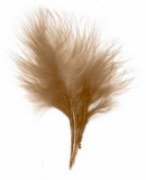 | 7700236-025 | 95.80 |  |  | Изображение
 | Перо декоративное "АСТРА" 20 шт, индейка, цвет: 025 |  |  |  | 95.80 | упак | 5 | Изображение
 | Перо индейки "АСТРА" HT108A22, размер: 9-13см уп.-20шт. | Перо индейки "АСТРА" HT108A22, размер: 9-13см уп.-20шт. | 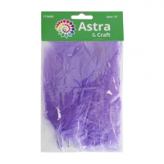 | 7718483 | 82.02 |  |  | Изображение
 | Перо индейки "АСТРА" HT108A22, размер: 9-13см уп.-20шт. ((90) зеленый) |  | 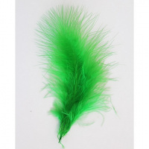 |  | 82.02 | упак | 5 | Изображение

